Sheet1
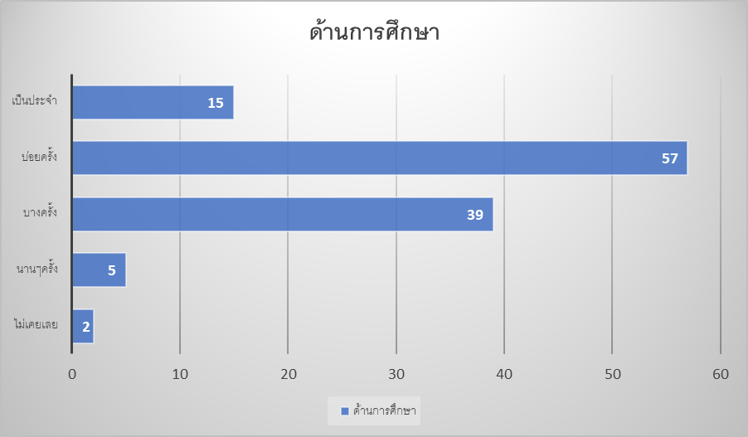
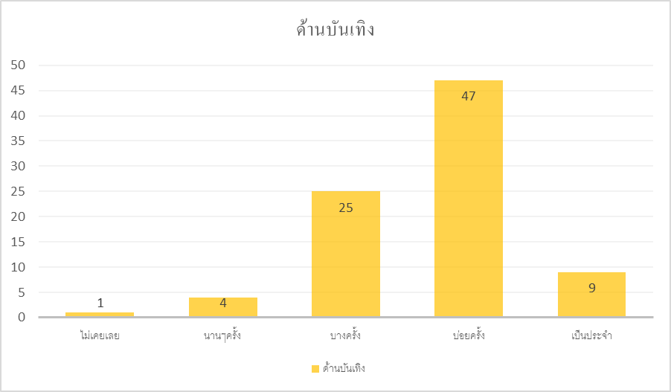
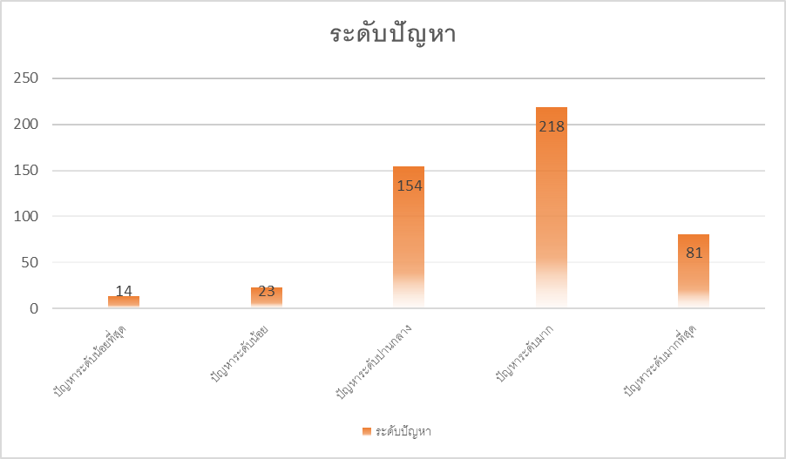
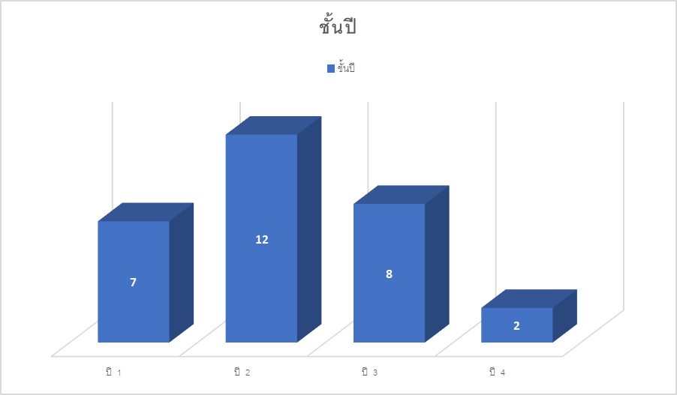
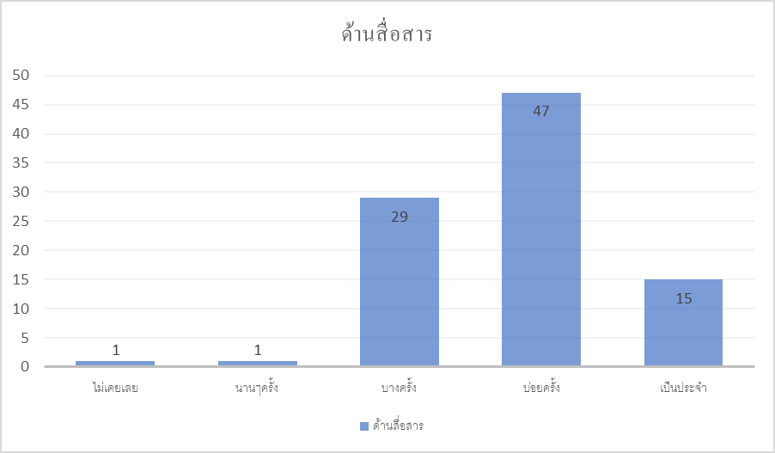
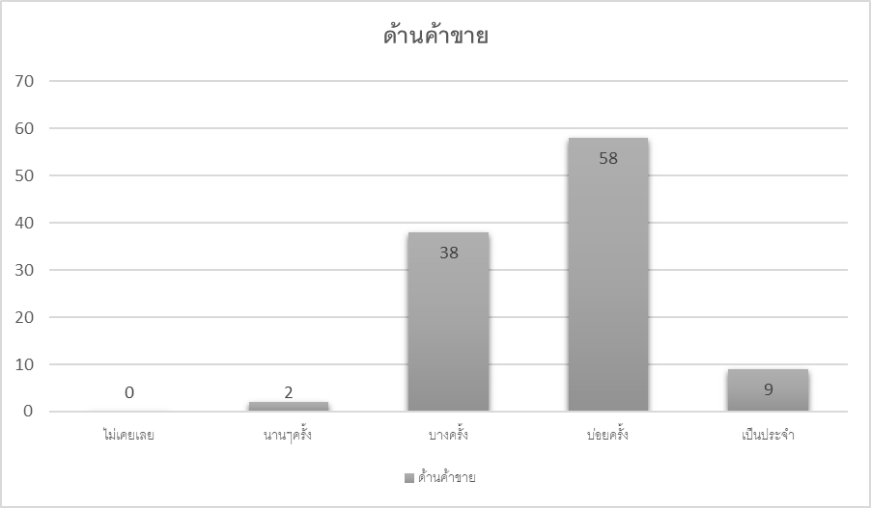
เพศ | ชั้นปี | ส่วนที่ 2 | ด้านการศึกษา ทั้งหมด | ด้านติดต่อสื่อสาร ทั้งหมด | ด้านบันเทิง ทั้งหมด | ด้านค้าขาย ทั้งหมด | ส่วนที่ 3 | ปัญหารวมทั้งหมด
ชาย = 14 | ปี 1 = 7 เป็น 14% |  | ไม่เคยเลย = 2 เป็น 2% | ไม่เคยเลย = 1 เป็น 0.67% | ไม่เคยเลย = 1 เป็น 0.67% | ไม่เคยเลย = 0 เป็น 0% |  | ปัญหาระดับน้อยที่สุด = 14 เป็น 1.64%
หญิง= 15 | ปี 2 = 12 เป็น 24% |  | นานๆครั้ง = 5 เป็น 2.5% | นานๆครั้ง = 1 เป็น 0.67% | นานๆครั้ง = 4 เป็น 2.67% | นานๆครั้ง = 2 เป็น 1% |  | ปัญหาระดับน้อย = 23 เป็น 2.7%
รวม = 29 | ปี 3 = 8 เป็น 16% |  | บางครั้ง = 39 เป็น 19.5% | บางครั้ง = 29 เป็น 19% | บางครั้ง = 25 เป็น 16.67% | บางครั้ง = 38 เป็น 19% |  | ปัญหาระดับปานกลาง = 154 เป็น 18%
จากททั้งหมด 50 | ปี 4 = 2 เป็น 4% |  | บ่อยครั้ง = 57 เป็น 28.5% | บ่อยครั้ง = 47 เป็น 31% | บ่อยครั้ง = 48 เป็น 32% | บ่อยครั้ง = 58 เป็น 29% |  | ปัญหาระดับมาก = 218 เป็น 26.64%
เป็นร้อยละ 58 ของทั้งหมด | รวม 58% จากทั้งหมด |  | เป็นประจำ = 15 เป็น 7.5% | เป็นประจำ = 9 เป็น 6% | เป็นประจำ = 9 เป็น 6% | เป็นประจำ = 17 เป็น 8.5% |  | ปัญหาระดับมากที่สุด = 81 เป็น 9.5%
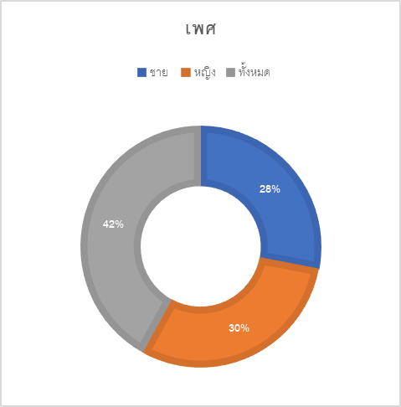
 |  |  | รวม 60% จากทั้งหมด | รวม 58% จากทั้งหมด | รวม 52% จากทั้งหมด | รวม 57.5% จากทั้งหมด |  | รวม 58.48% จากทั้งหมด

